Instructivo
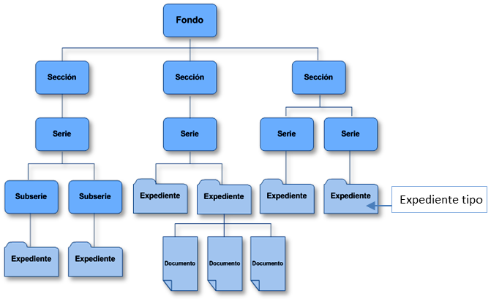
 | Tabla de equivalencias para la alineación del nuevo Cuadro General de Clasificación Archivística 2018 de la SRE con el SICAR

Códigos SICAR | Clasificación Archivística (Nueva codificación y estructura documental ) |  |  | Expedientes tipo | Responsables
Referencia cruzada | Nivel | Código | Título
 | FONDO | SRE | Secretaría de Relaciones Exteriores
 | Sección | 01C Legislación
220 | Serie
310.01 | Serie
No aplica | Subserie
Ejemplo de una sección completa (que abarca todos sus rubros o temas) en el SICAR.
Se pone solo de referencia, ya no se debe aplicar porque el SICAR quedó anulado.
Ejemplo de un rubro o tema específico en el SICAR.
Son los temas que conformarán sus expedientes modelo, y que fueron reportados en las Fichas técnicas de valoración documental.
Nombres de las Áreas responsables de los expedientes que integran la serie o subserie.

No había un rubro en el SICAR.

ANTES | AHORA
Esta es la nueva codificación y estructura documental que deberás aplicar.
Encuantra el código nuevo que aplicarás a tu(s) expediente(s) ubicando el código SICAR que antes tenía. Si no usabas el SICAR (ya sea el Cuadro o el Sistema informático) ve directamente al nombre de la serie o subserie o incluso puedes identificarlo a través de la columna de expedientes tipo.
Expediente tipo es un modelo o prototipo de un expediente representativo de la serie documental, que permite conocer de manera puntual cuáles son los documentos que deben contener cada uno de los expedientes, así como su organización al interior en riguroso orden, mediante un listado con el tipo y el nombre del documento; facilitando la integración y la ordenación de los documentos, así como la clasificación y descripción de los expedientes.

